3.2.5-pag27
a) Volume total usando uma EVT v = 0.00005126 d2.0507 h0.8428

Árvore: d=25.5 cm; h=12.9 m |  |  |  |  | Árvore: d=22.5 cm; h=10.9 m

d= | 25.5 | cm | raizq |  | d= | 22.5 | cm
h= | 12.9 | m | sqrt |  | h= | 10.9 | m

v= | 0.3390 | m3 |  |  | v= | 0.2275 | m3

(b) Volume total usando uma EPT di = d x [-2.1823 (hi/h-1)+0.8591 (hi2/h2-1)]0.5

hi (m) | comprimento toro | di (cm) | gi (m2) | vi (m3) |  | Na aplicação da EPT: d (cm), h (m), hi (m)
0.15 | 0.15 | 29.1 | 0.0663 | 0.0099 |  | No cálculo do volume total (soma vol toros): g (m2), htoro (m)
1.30 | 1.15 | 26.9 | 0.0568 | 0.0708
3.30 | 2.00 | 23.1 | 0.0419 | 0.0987
5.30 | 2.00 | 19.3 | 0.0292 | 0.0711
7.30 | 2.00 | 15.4 | 0.0186 | 0.0477
9.30 | 2.00 | 11.3 | 0.0100 | 0.0286
11.30 | 2.00 | 6.8 | 0.0036 | 0.0136
12.90 | 1.60 | 0.0 | 0.0000 | 0.0019

 |  |  | volume total= | 0.3425 | m3

c) Volume por categorias de aproveitamento com uma EVP - Pdi = vdi/v = exp(-0.7084 di4.5317/d4.3164)
 |  |  |  |  |  |  |  |  | Categorias de aproveitamento:
Árvore: d=25.5 cm; h=12.9 m |  |  | Árvore: d=22.5 cm; h=10.9 m |  |  |  |  |  | Independentemente do
Vol até 6 cm diâmetro
6
 |  |  |  |  |  |  |  |  | comprimento do toro

18
Vol até 18 cm diâmetro
v25= | 0.0923 | m3 | v25= | 0.0244
v18= | 0.2528 | m3 | v18= | 0.1375
v6= | 0.3383 | m3 | v6= | 0.2267

Vol até 25 cm diâmetro
25
v25= | 0.0923 |  | v25= | 0.0244
v(25;18)= | 0.1604 |  | v(25;18)= | 0.1131
v(18;6)= | 0.0855 |  | v(18;6)= | 0.0893
v(di<6)= | 0.0007 |  | v(di<6)= | 0.0008

e) igual a c), mas com toros de madeira (d>25 cm) com comp. > 2 m

Árvore com d=25.5 cm e h=12.9 m |  |  |  |  |  | Árvore com d=22.5 cm e h=11.9 m

 |  | EPT
di(hi=2.15) |  | 25.29 | >25 |  |  | di(hi=2.15) |  | 21.65 | < 25 | não há madeira (categoria 1)

 | EVP
v25= | 0.0923 |  | categoria 1 (madeira) | 0.0923 |  | v25= | 0.0244 |  | categoria 1 | 0.0000
v(25;18)= | 0.1604 |  | categoria 2 | 0.1604 |  | v(25;18)= | 0.1131 |  | categoria 2 | 0.1375
v(18;6)= | 0.0855 |  | categoria 3 | 0.0855 |  | v(18;6)= | 0.0893 |  | categoria 3 | 0.0893
v(di<6)= | 0.0007 |  | bicada | 0.0007 |  | v(di<6)= | 0.0008 |  | bicada | 0.0008
 |  |  | total | 0.3390 |  |  |  |  | total | 0.2275

f) igual a c), mas com toros de madeira (d>25 cm) com comp. = 2 m

Árvore com d=25.5 cm e h=12.9 m |  |  |  |  |  |  | Árvore com d=22.5 cm e h=11.9 m

 |  | EPT
 | di(hi=2.15) | 25.29 | >25 |  |  |  | di(hi=2.15) | 21.65 | < 25 | não há madeira
 | di(hi=4.15) | 21.49 | < 25 cm logo, o 2º toro já não é madeira

 | EVP
v25.29= | 0.0861 |  | categoria 1 (madeira) | 0.0861 |  | v25= | 0.0244 |  | categoria 1 | 0.0000
v(25.29;18)= | 0.1667 |  | categoria 2 | 0.1667 |  | v(25;18)= | 0.11307647033 |  | categoria 2 | 0.1375
v(18;6)= | 0.0855 |  | categoria 3 | 0.0855 |  | v(18;6)= | 0.089259091033 |  | categoria 3 | 0.0893
v(di<6)= | 0.0007 |  | bicada | 0.0007 |  | v(di<6)= | 0.0008 |  | bicada | 0.0008
 |  |  | total | 0.3390 |  |  |  |  | total | 0.2275

teste 1
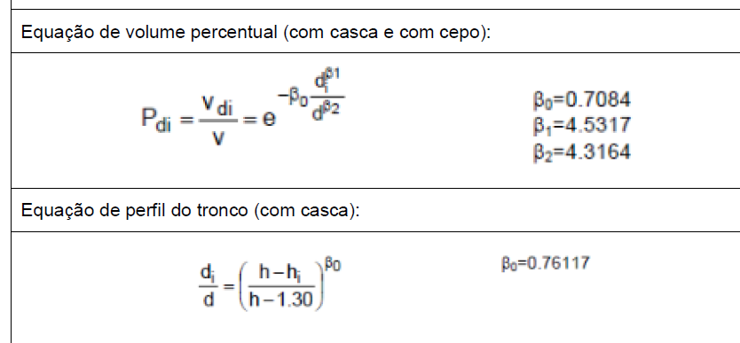
hcorte (m) | comp toro(m) | dcc1 (cm) | dcc2(cm) | dcc(cm)
0.03 | 0.03 | 33.0 | 26.5 | 29.8
1.30 | 1.27 | 21.7 | 21.6 | 21.7
%casca=(vcc-vsc)/vcc*100
100*%casca=(vcc-vsc)/vcc
0.338192*vcc=vcc-vsc
vsc=vcc-0.338192*vcc
3.50 | 2.20 | 18.7 | 18.5 | 18.6
5.70 | 2.20 | 16.5 | 17.3 | 16.9
7.90 | 2.20 | 16.2 | 16.6 | 16.4
10.10 | 2.20 | 14.5 | 14.5 | 14.5
12.30 | 2.20 | 11.0 | 11.0 | 11.0
14.50 | 2.20 | 6.8 | 7.0 | 6.9
16.70 | 2.20 | 2.7 | 2.7 | 2.7
16.95 | 0.25

h total | 16.95

 |  |  | %casca=(vcc-vsc)/vcc
vcc (m3) | 0.3050 |  | 0.10315960586
vsc (m3) | 0.2019 |  | 0.2019
%casca | 33.8192

d(hi=2.03) | 20.9 | <22 cm - não há madeira

 | EVP
v(22) | 0.069649239695
v(14) | 0.25213213214
v(6) | 0.30378610055

v22= | 0.0696 |  | categoria 1 (madeira) | 0.0000
v(22;14)= | 0.1825 |  | categoria 2 | 0.2521
v(14;6)= | 0.0517 |  | categoria 3 | 0.0517
v(di<6)= | 0.0012 |  | bicada | 0.0012
 |  |  | total | 0.3050

